II D) 4 A
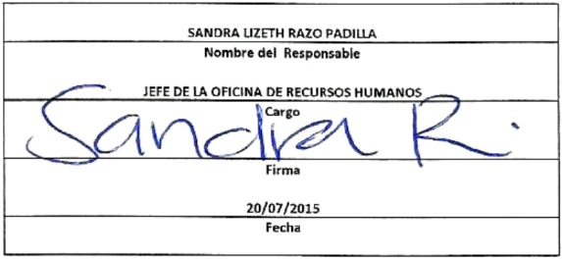
Formato: Trabajadores que Tramitaron Licencia Prejubilatoria en el Periodo |  |  |  |  |  |  |  |  |  |  |  |  | ENTIDAD FEDERATIVA: Baja California
Fondo de Aportaciones para la Educación Tecnológica y de Adultos/Colegio Nacional de Educación Profesional Técnica (FAETA/INEA) |  |  |  |  |  |  |  |  |  |  |  |  |  |  | 2do Trimestre 2015

Entidad Federativa | R.F.C. | CURP | NOMBRE | Clave integrada | Clave Presupuestal |  |  |  |  |  |  | Periodo Licencia |  | Percepciones pagadas con Presupuesto Federal en el Periodo reportado* | Percepciones pagadas con Presupuesto de otra Fuente en el Periodo reportado* | Clave CT Origen
 |  |  |  |  | Partida Presupuestal | Código de Pago | Clave de Unidad | Clave de Sub Unidad | Clave de Categoría | Horas Semana Mes | Número de Plaza | Inicio | Conclusión

BAJA CALIFORNIA | LOGC640813CI8 | LOGC640813MBCPNR09 | MARIA DEL CARMEN LOPEZ GONZALEZ | 831011830 | 83101 | 01 | 8 | 30 | T3810 | 0 | 5 | 2015-05-16 | 2015-09-15 | 19349.52 | 0 | 02FIA0001I
BAJA CALIFORNIA | OIGB640826SJ2 | OIGB640826HBCRNL05 | BLANCA MARGARITA ORTIZ GONZALEZ | 831011934 | 83101 | 01 | 9 | 34 | A01807 | 0 | 19 | 2015-06-01 | 2015-08-31 | 12580.01 | 0 | 02FIA0001I

Total Personas : | 2 |  |  |  |  |  |  |  | Total Plazas : |  | 2 | Total Pto. Federal |  | 31,929.53

 |  |  |  |  |  |  |  |  |  |  |  | Total Ppto. Otras Fuentes |  |  | 0.00

*Total de Percepciones reportadas por la Entidad Federativa como pagadas en el periodo
Fuente : Información proporcionada por las Entidades Federativas

